1.계열사 사용자 등록
시험ID | 시험항목 | 시험목적 | 테스트 계정 정보 | 시험절차 | 시험내역 | 시험결과내역 | 시험결과
TST_01_001 | 계열사 사용자 등록 | 권한별 사용자 메뉴확인 | 시스템 관리자 ID : ebidmast PWD : 1111 | 정보관리 > 사용자관리 | 1. 사용자 목록 조회 확인 2. 사용자 상세화면 팝업 시 로그인한 사람의 비밀번호 입력 팝업 확인 3. 그룹사 항목 및 검색조건 확인 | 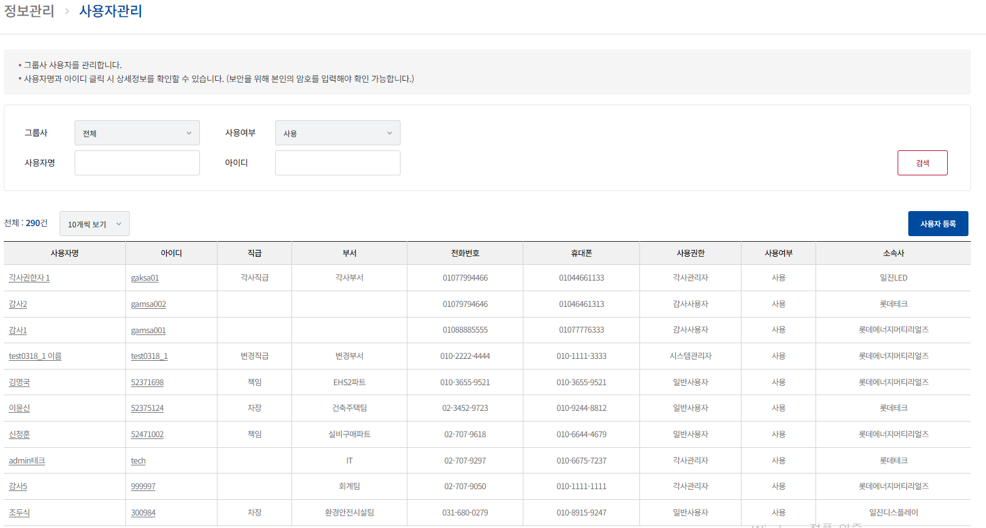 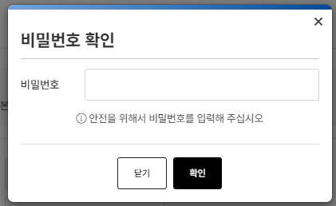 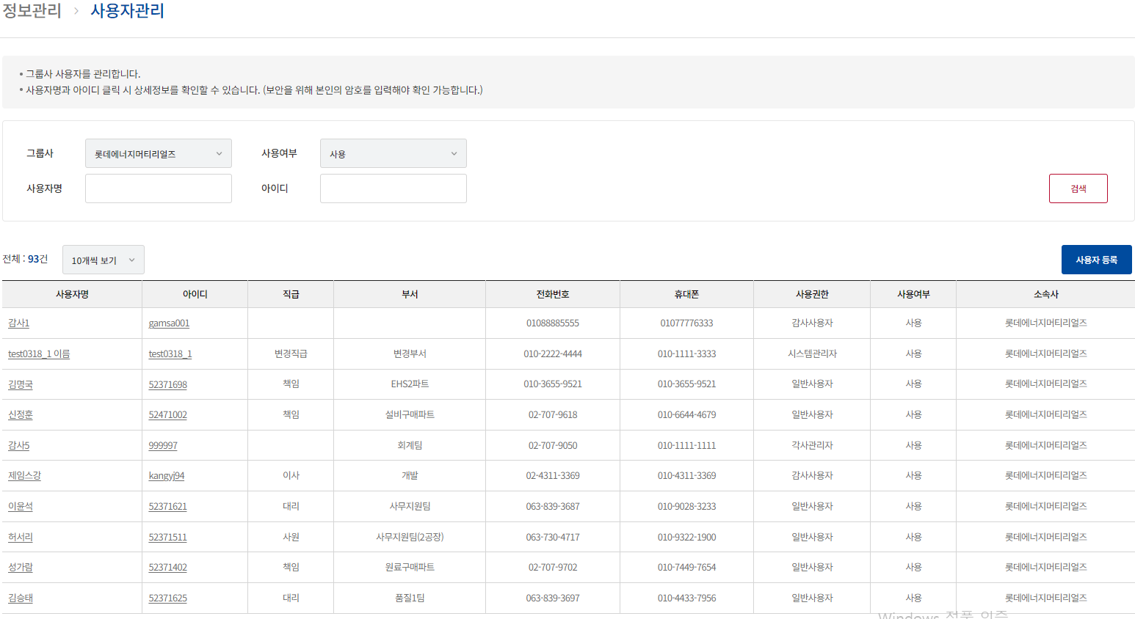
TST_01_002 | 계열사 사용자 등록 | 권한별 사용자 메뉴확인 | 시스템 관리자 ID : ebidmast PWD : 1111 | 정보관리 > 사용자관리 > 사용자 등록 | 1. 사용자 등록 팝업 확인 2. 필수사항 벨리데이션 확인 3. 로그인 ID 중복확인 4. 비밀번호 정규식 확인 5. 사용권한이 감사관리자인 경우, 계열사를 선택하는 화면이 뜨는지 확인 6. 사용자 등록 확인 및 로그인 확인 | 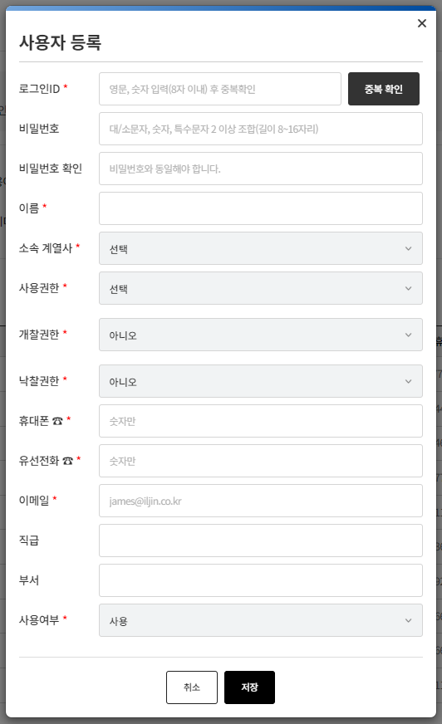 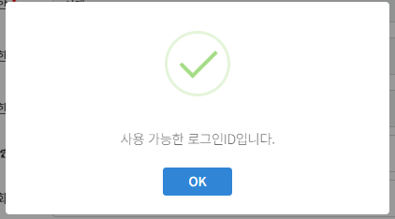 USER_ID |USER_PWD |USER_NAME|USER_AUTH|USER_EMAIL |USER_HP |USER_POSITION|USER_TEL |CREATE_USER|CREATE_DATE |UPDATE_USER|UPDATE_DATE |PWD_EDIT_YN|PWD_EDIT_DATE |DEPT_NAME|INTERRELATED_CUST_CODE|OPENAUTH|USE_YN|BIDAUTH| --------+------------------------------------------------------------+---------+---------+-------------------+------------+-------------+-----------+-----------+-----------------------+-----------+-----------------------+-----------+-----------------------+---------+----------------------+--------+------+-------+ gamsa003|$2a$10$RYy3/RDs68gCuqi3Mqqpue.pF60wSyVFjD1cDDDm/I9q5EZ4Lnjp6|감사3 |4 |gamsa003@test.co.kr|010777661111|감사직급 |01066443311|ebidmast |2024-04-10 16:44:32.000|ebidmast |2024-04-10 16:44:32.000|N |2024-04-10 16:44:32.000|감사부서 |08 | |Y | |
TST_01_003 | 계열사 사용자 등록 | 권한별 사용자 메뉴확인 | 시스템 관리자 ID : ebidmast PWD : 1111 | 정보관리 > 사용자관리 > 사용자 수정 | 1. 사용자 수정 팝업 시, 로그인한 사용자 비밀번호 체크하는 지 확인 2. 필수사항 벨리데이션 확인 3. 비밀번호 변경 팝업 확인 4. 사용권한이 감사사용자일경우 체크한 계열사가 나오는지 확인 및 수정확인 | 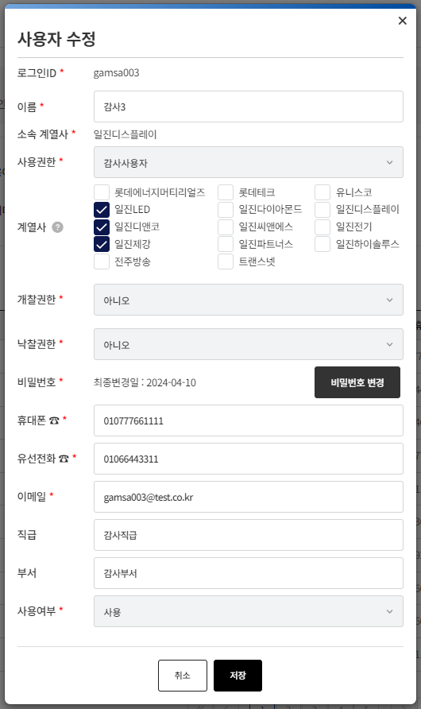 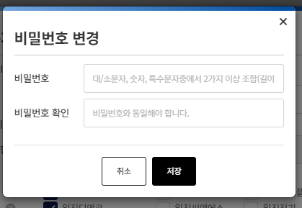 USER_ID |USER_PWD |USER_NAME|USER_AUTH|USER_EMAIL |USER_HP |USER_POSITION|USER_TEL |CREATE_USER|CREATE_DATE |UPDATE_USER|UPDATE_DATE |PWD_EDIT_YN|PWD_EDIT_DATE |DEPT_NAME|INTERRELATED_CUST_CODE|OPENAUTH|USE_YN|BIDAUTH| --------+------------------------------------------------------------+---------+---------+-------------------+------------+-------------+-----------+-----------+-----------------------+-----------+-----------------------+-----------+-----------------------+---------+----------------------+--------+------+-------+ gamsa003|$2a$10$Q4ZbMrzp37mmF9BlPoWQPOA2XZfWViVtrEOZKzsYedLimOAR7tIT.|감사3 수정 |4 |gamsa003@test.co.kr|010777661111|감사직급 수정 |01066443311|ebidmast |2024-04-10 16:44:32.000|ebidmast |2024-04-10 16:48:23.000|Y |2024-04-10 16:48:14.000|수정 부서 |08 | |Y | |

2. 협력사 회원가입
시험ID | 시험항목 | 시험목적 | 테스트 계정 정보 | 시험절차 | 시험내역 | 시험결과내역 | 시험결과
TST_02_001 | 협력사 회원가입 | 협력사 회원가입 |  | 로그인 > 회원가입 | 1. 로그인 회원가입 필수 사항 벨리데이션 확인 2. 사업자등록번호, 법인번호, 자본금, 설립년도, 대표전화, 팩스 등 숫자만 입력되는지 확인 3. 회사주소 주소조회 기능 확인 4. 사업자등록증, 첨부파일 첨부기능 확인 및 최대 용량 체크 5. 아이디 중복확인 기능 체크 6. 비밀번호 정규식 체크 | 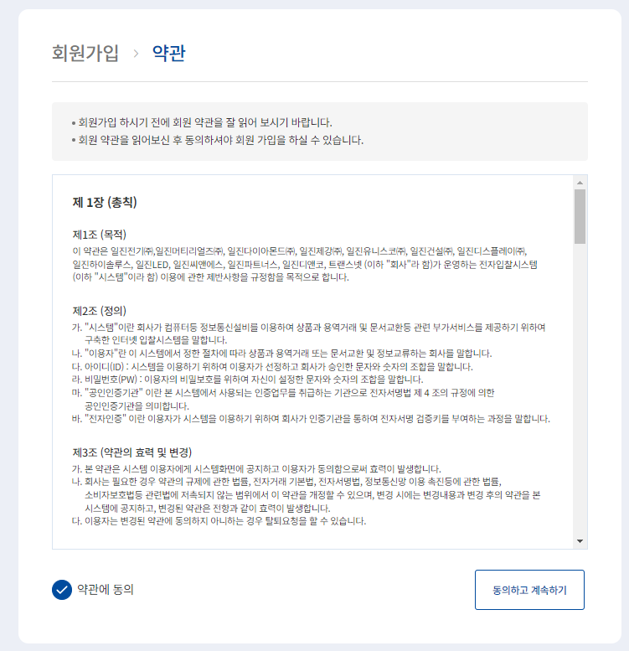 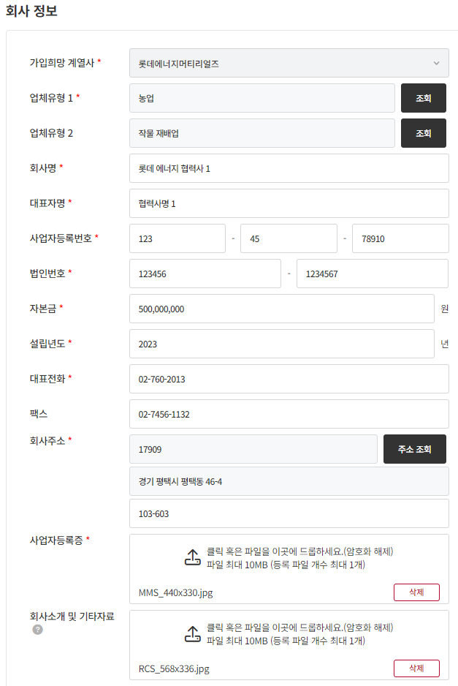 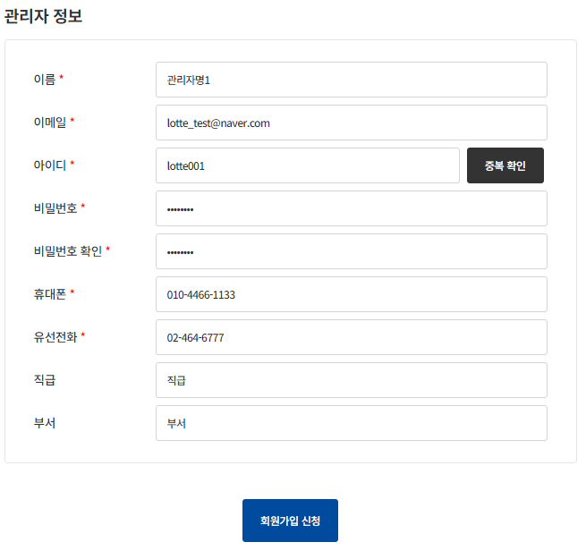 CUST_CODE|CUST_TYPE1|CUST_TYPE2|CUST_NAME |REGNUM |PRES_NAME|PRES_JUMIN_NO|TEL |FAX |ZIPCODE|ADDR |ADDR_DETAIL|CAPITAL |FOUND_YEAR|CERT_YN|ETC|CREATE_USER|CREATE_DATE |UPDATE_USER|UPDATE_DATE |INTERRELATED_CUST_CODE|B_FILE|B_FILE_PATH|REGNUM_FILE |REGNUM_PATH | ---------+----------+----------+------------+----------+---------+-------------+---------+----------+-------+---------------+-----------+---------+----------+-------+---+-----------+-----------------------+-----------+-----------------------+----------------------+------+-----------+---------------+------------------------------------------------------------+ 7029|01 |011 |롯데 에너지 협력사 1|1234578910|협력사명 1 |1234561234567|027602013|0274561132|17909 |경기 평택시 평택동 46-4|103-603 |500000000|2023 |N | | |2024-04-10 16:52:52.000| |2024-04-10 16:52:52.000|02 | | |MMS_440x330.jpg|2024/04/2b1b65c8-ed55-4686-ab9c-1969f674a33a_MMS_440x330.jpg| USER_ID |CUST_CODE|USER_PWD |USER_NAME|USER_TEL |USER_HP |USER_EMAIL |USER_TYPE|USER_BUSEO|USER_POSITION|CREATE_USER|CREATE_DATE |UPDATE_USER|UPDATE_DATE |PWD_CHG_DATE |USE_YN| --------+---------+------------------------------------------------------------+---------+---------+-----------+--------------------+---------+----------+-------------+-----------+-----------------------+-----------+-----------------------+-----------------------+------+ lotte001| 7029|$2a$10$fngkbi/CqbB9CZJkvaIOx.Eiz8cU/u1qFn5yp.oMGa5qkcBiSDhby|관리자명1 |024646777|01044661133|lotte_test@naver.com|1 |부서 |직급 | |2024-04-10 16:52:52.000| |2024-04-10 16:52:52.000|2024-04-10 16:52:52.000|Y |
TST_02_002 | 협력사 회원가입 승인 | 협력사 회원가입 요청한 건데 대한 승인 처리 | 시스템 관리자 ID : test0318_1 PWD : 1111 | 관리자 > 업체정보 > 업체승인 | 1. 업체승인 요청 리스트 확인 2. 업체승인 요청 상세 화면 확인 3. 사업자등록증, 첨부파일 다운로드 확인 4. 승인 처리 5. 반려 처리 | 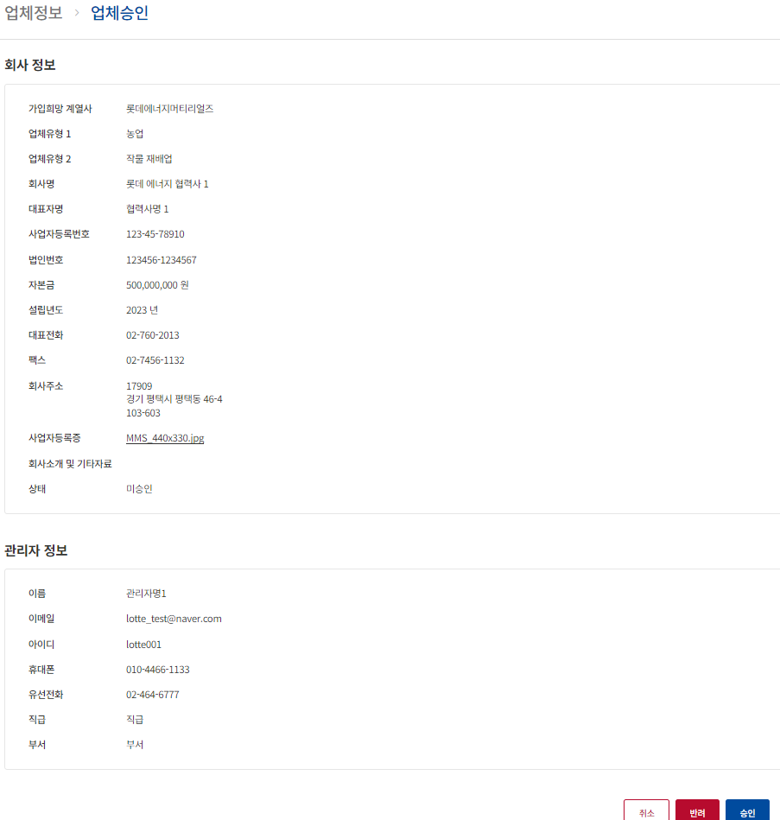 CUST_CODE|CUST_NAME |CERT_YN| ---------+------------+-------+ 7029|롯데 에너지 협력사 1|Y |
TST_02_003 | 협력사 로그인 | 협력사 업체승인된 사용자 로그인 | 협력사 ID : lotte001 PWD : test#123 | 로그인 | 1. 협력사 회원가입 때 신청한 계정으로 로그인
TST_02_004 | 협력사 일반사용자 등록 | 협락사 사용추가 기능 확인 |  | 협력사 > 업체정보 > 사용자관리 | 1. 사용자 등록 필수 사항 벨리데이션 확인 2. 아이디 중복 확인 체크 3. 비밀번호 정규칙 체크 4. 휴대폰, 유선전화 숫자만 입력되는지 확인 | 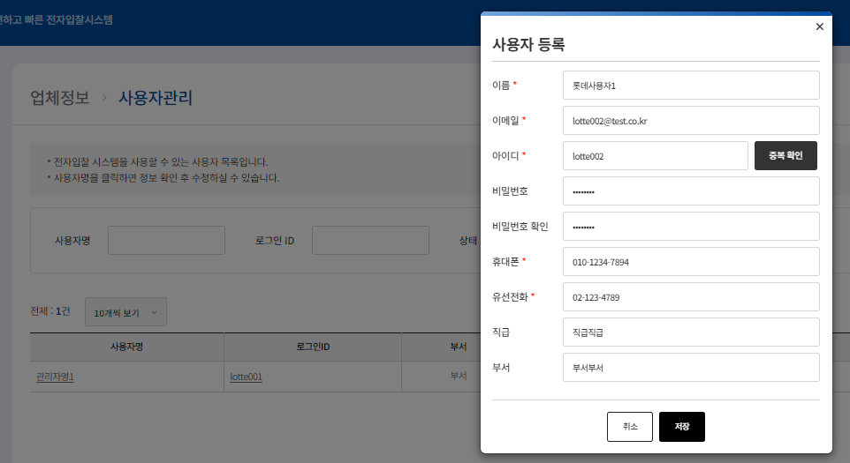 USER_ID |CUST_CODE|USER_PWD |USER_NAME|USER_TEL |USER_HP |USER_EMAIL |USER_TYPE|USER_BUSEO|USER_POSITION|CREATE_USER|CREATE_DATE |UPDATE_USER|UPDATE_DATE |PWD_CHG_DATE|USE_YN| --------+---------+------------------------------------------------------------+---------+---------+-----------+-------------------+---------+----------+-------------+-----------+-----------------------+-----------+-----------------------+------------+------+ lotte002| 7029|$2a$10$nQl.Mcs13huI3hQ3iws6LuJuPD44wxoT0qpVqdfaIzwmmlfko.5yK|롯데사용자1 |021234789|01012347894|lotte002@test.co.kr|2 |부서부서 |직급직급 |lotte001 |2024-04-10 17:00:23.000|lotte001 |2024-04-10 17:00:23.000| |Y |
TST_02_005 | 협력사 일반사용자 로그인 | 협력사 일반사용자로 등록한 사용자 로그인 기능 확인 | 협력사 ID : lotte002 PWD : test#123 | 로그인 | 1. 로그인

3. 협력사 직접등록
시험ID | 시험항목 | 시험목적 | 테스트 계정 정보 | 시험절차 | 시험내역 | 시험결과내역 | 시험결과
TST_03_001 | 협력사 직접 등록 | 관리자가 직업 협력사를 등록하는 기능 확인 | 시스템 관리자 ID : ebidmast PWD : 1111 | 관리자 > 업체정보 > 업체관리 > 업체등록 | 1. 필수입력 사항 벨리데이션 확인 2. 사업자등록번호, 법입번호 등 숫자만 입력되는지 확인 3. 회사주소 주소조회 확인 4. 사업자등록증, 첨부파일 첨부기능 확인 및 용량 체크 확인 5. 아이디 중복 확인 기능 확인 6. 비밀번호 정규식 확인 7. 회원가입 신청 확인 | 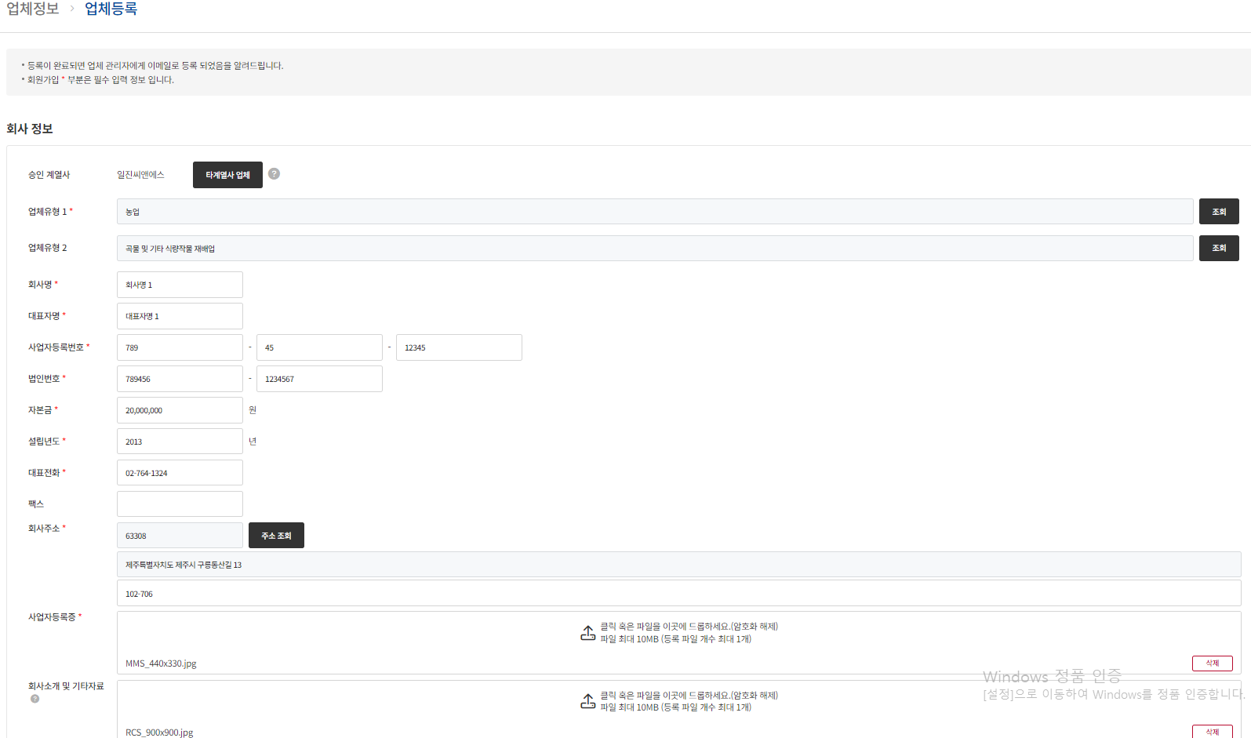 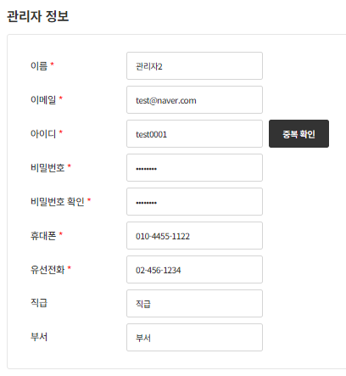 CUST_CODE|CUST_TYPE1|CUST_TYPE2|CUST_NAME|REGNUM |PRES_NAME|PRES_JUMIN_NO|TEL |FAX|ZIPCODE|ADDR |ADDR_DETAIL|CAPITAL |FOUND_YEAR|CERT_YN|ETC|CREATE_USER|CREATE_DATE |UPDATE_USER|UPDATE_DATE |INTERRELATED_CUST_CODE|B_FILE |B_FILE_PATH |REGNUM_FILE |REGNUM_PATH | ---------+----------+----------+---------+----------+---------+-------------+---------+---+-------+--------------------+-----------+--------+----------+-------+---+-----------+-----------------------+-----------+-----------------------+----------------------+---------------+----------------------------------------------------+---------------+------------------------------------------------------------+ 7030|01 |0111 |회사명 1 |7894512345|대표자명 1 |7894561234567|027641324| |63308 |제주특별자치도 제주시 구릉동산길 13|102-706 |20000000|2013 |Y | |ebidmast |2024-04-10 17:15:35.000|ebidmast |2024-04-10 17:15:35.000|11 |RCS_900x900.jpg|9cfd6184-2447-4676-a603-fe8bc95027c9_RCS_900x900.jpg|MMS_440x330.jpg|2024/04/ffa41983-49cc-4a71-b340-a036b94d8be9_MMS_440x330.jpg|
TST_03_002 | 협력사 직접 등록 | 관리자가 직접 협력사를 등록하는 기능 확인 | 시스템 관리자 ID : ebidmast PWD : 1111 | 관리자 > 업체정보 > 업체관리 > 업체등록 > 타계열사 업체 | 1. 타계열사 업체 조회 확인 2. 저장 확인 | 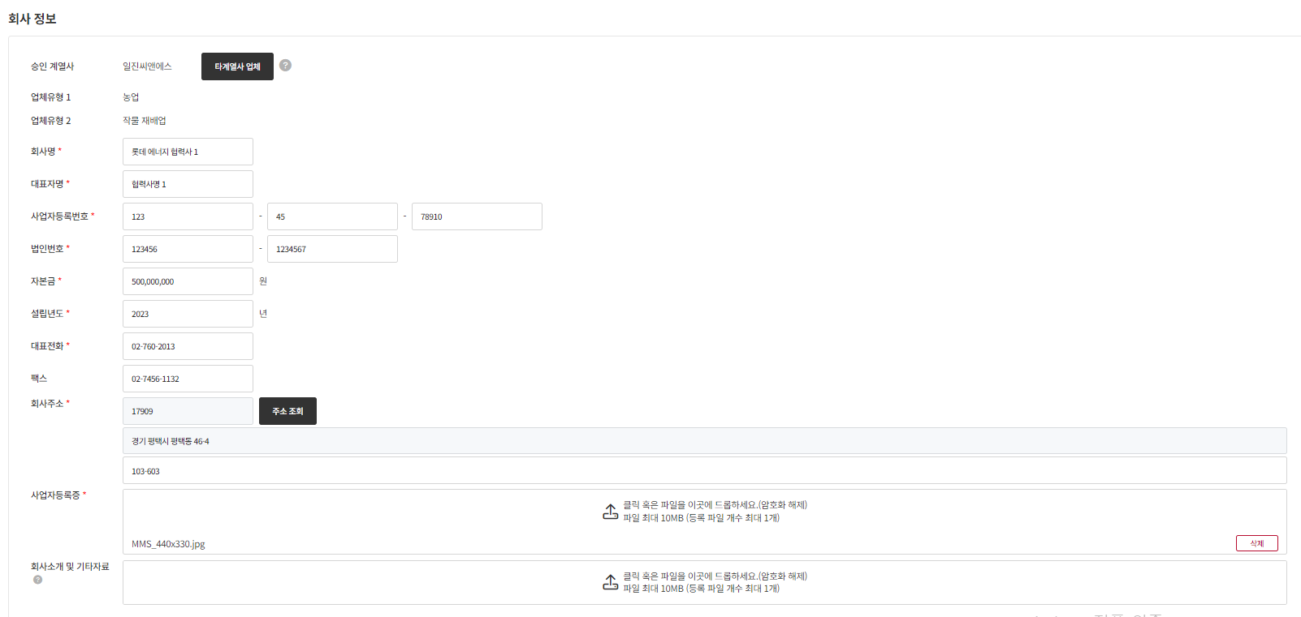 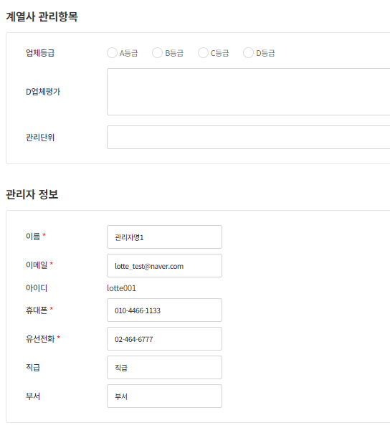 CUST_CODE|CUST_TYPE1|CUST_TYPE2|CUST_NAME |REGNUM |PRES_NAME|PRES_JUMIN_NO|TEL |FAX |ZIPCODE|ADDR |ADDR_DETAIL|CAPITAL |FOUND_YEAR|CERT_YN|ETC|CREATE_USER|CREATE_DATE |UPDATE_USER|UPDATE_DATE |INTERRELATED_CUST_CODE|B_FILE|B_FILE_PATH|REGNUM_FILE |REGNUM_PATH | ---------+----------+----------+------------+----------+---------+-------------+---------+----------+-------+---------------+-----------+---------+----------+-------+---+-----------+-----------------------+-----------+-----------------------+----------------------+------+-----------+---------------+------------------------------------------------------------+ 7029|01 |011 |롯데 에너지 협력사 1|1234578910|협력사명 1 |1234561234567|027602013|0274561132|17909 |경기 평택시 평택동 46-4|103-603 |500000000|2023 |Y | | |2024-04-10 16:52:52.000|ebidmast |2024-04-10 17:17:28.000|02 | | |MMS_440x330.jpg|2024/04/2b1b65c8-ed55-4686-ab9c-1969f674a33a_MMS_440x330.jpg|
TST_03_003 | 협력사 상세 수정 | 관리자가 협력사 상세에 들어가 수정하는 기능 확인 | 시스템 관리자 ID : ebidmast PWD : 1111 | 관리자 > 업체정보 > 업체관리 > 업체상세 > 수정 이동 | 1. 수정 기능 확인 | CUST_CODE|CUST_TYPE1|CUST_TYPE2|CUST_NAME |REGNUM |PRES_NAME|PRES_JUMIN_NO|TEL |FAX |ZIPCODE|ADDR |ADDR_DETAIL|CAPITAL |FOUND_YEAR|CERT_YN|ETC|CREATE_USER|CREATE_DATE |UPDATE_USER|UPDATE_DATE |INTERRELATED_CUST_CODE|B_FILE|B_FILE_PATH|REGNUM_FILE |REGNUM_PATH | ---------+----------+----------+-------------+----------+---------+-------------+---------+----------+-------+---------------+-----------+---------+----------+-------+---+-----------+-----------------------+-----------+-----------------------+----------------------+------+-----------+---------------+------------------------------------------------------------+ 7029|01 |011 |롯데 에너지 협력사 수정|1234578910|협력사명 수정 |1234561234567|027602013|0274561132|17909 |경기 평택시 평택동 46-4|103-603 |500000000|2023 |Y | | |2024-04-10 16:52:52.000|ebidmast |2024-04-10 17:21:21.000|02 | | |MMS_440x330.jpg|2024/04/2b1b65c8-ed55-4686-ab9c-1969f674a33a_MMS_440x330.jpg|
TST_03_004 | 협력사 삭제 | 관리자가 협력사 상세에 들어가 삭제하는 기능 확인 | 시스템 관리자 ID : ebidmast PWD : 1111 | 관리자 > 업체정보 > 업체관리 > 업체상세 > 삭제 | 1. 삭제 기능 확인 | CUST_CODE|CUST_TYPE1|CUST_TYPE2|CUST_NAME|REGNUM |PRES_NAME|PRES_JUMIN_NO|TEL |FAX|ZIPCODE|ADDR |ADDR_DETAIL|CAPITAL |FOUND_YEAR|CERT_YN|ETC |CREATE_USER|CREATE_DATE |UPDATE_USER|UPDATE_DATE |INTERRELATED_CUST_CODE|B_FILE |B_FILE_PATH |REGNUM_FILE |REGNUM_PATH | ---------+----------+----------+---------+----------+---------+-------------+---------+---+-------+--------------------+-----------+--------+----------+-------+----+-----------+-----------------------+-----------+-----------------------+----------------------+---------------+----------------------------------------------------+---------------+------------------------------------------------------------+ 7030|01 |0111 |회사명 1 |7894512345|대표자명 1 |7894561234567|027641324| |63308 |제주특별자치도 제주시 구릉동산길 13|102-706 |20000000|2013 |D |ㅅㄷㄴㅅ|ebidmast |2024-04-10 17:15:35.000|ebidmast |2024-04-10 17:21:46.000|11 |RCS_900x900.jpg|9cfd6184-2447-4676-a603-fe8bc95027c9_RCS_900x900.jpg|MMS_440x330.jpg|2024/04/ffa41983-49cc-4a71-b340-a036b94d8be9_MMS_440x330.jpg|

4. 로그인정보 찾기
시험ID | 시험항목 | 시험목적 | 테스트 계정 정보 | 시험절차 | 시험내역 | 시험결과내역 | 시험결과
TST_04_001 | 로그인정보 찾기 | 아이디 찾기 |  | 로그인 > 아이디 찾기 | 1. 필수항목 입력 벨리데이션 확인 2. 입력된 정보 조회부분 확인 3. 이메일 발송되는지 확인 | 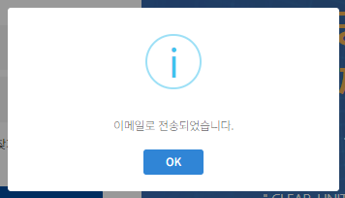 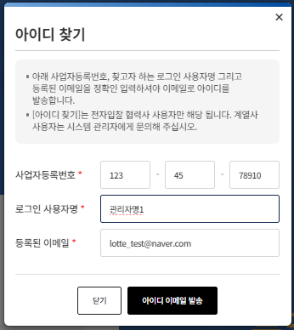 MAIL_ID|TITLE |CONTS |RECEIVES |SEND_FLAG|ERROR_MSG|SEND_DATE|CREATE_DATE |BI_NO |FROM_MAIL | -------+----------------------------+-----------------------------------------------------------------------------------+------------------------+---------+---------+---------+-----------------------+----------+-----------------------------+ 23462|[일진그룹 e-bidding] 로그인 아이디 |고객님께서 찾으시는 e-bidding 시스템 로그인 아이디는¶<b style='color:red'>lotte001</b>¶입니다.¶¶감사합니다.¶ |lotte_test@naver.com |0 | | |2024-04-10 17:04:07.000| | |
TST_04_002 | 비밀번호 찾기 | 비밀번호 찾기 |  | 로그인 > 비밀번호 찾기 | 1. 필수항목 입력 벨리데이션 확인 2. 입력된 정보 조회부분 확인 3. 입력된 정보가 맞는제 확인 4. 이메일 발송되는지 확인 | 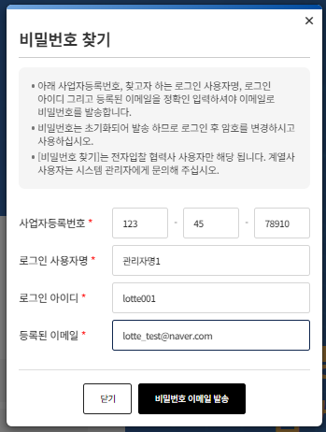  MAIL_ID|TITLE |CONTS |RECEIVES |SEND_FLAG|ERROR_MSG|SEND_DATE|CREATE_DATE |BI_NO |FROM_MAIL | -------+----------------------------+-----------------------------------------------------------------------------------+------------------------+---------+---------+---------+-----------------------+----------+-----------------------------+ 23463|[일진그룹 e-bidding] 로그인 암호 |e-bidding 시스템에 로그인 하기 위해 초기화된 비밀번호는¶<b style='color:red'>9a5ffa</b>¶입니다.¶¶감사합니다.¶ |lotte_test@naver.com |0 | | |2024-04-10 17:06:00.000| | |
TST_04_003 | 비밀번호 찾기로 변경된 비밀번호로 로그인 확인 | 비밀번호 찾기로 변경된 비밀번호로 로그인 확인 | 협력사 ID : lotte001 PWD : 9a5ffa | 로그인 | 1. TST_04_002 에서 이메일로 발송된 비밀번호로 로그인이 되는지 확인 | 로그인 확인 됨

5. 계열사 메인
시험ID | 시험항목 | 시험목적 | 테스트 계정 정보 | 시험절차 | 시험내역 | 시험결과내역 | 시험결과
TST_05_001 | 계열사 메인 | 사이트 헤더에 있는 개인정보 수정 기능 확인 | 시스템 관리자 ID : test0318_1 PWD : 1111 | 메인 > 헤더 > 사용자명 클릭 > 개인정보 수정 | 1. 비밀번호 확인 기능 확인 2. 필수 입력 사항 벨리데이션 확인 3. 수정되는 지 확인 | 기존 데이터 USER_ID |USER_PWD |USER_NAME |USER_AUTH|USER_EMAIL |USER_HP |USER_POSITION|USER_TEL |CREATE_USER|CREATE_DATE |UPDATE_USER|UPDATE_DATE |PWD_EDIT_YN|PWD_EDIT_DATE |DEPT_NAME|INTERRELATED_CUST_CODE|OPENAUTH|USE_YN|BIDAUTH| ----------+------------------------------------------------------------+-------------+---------+--------------------+-----------+-------------+-----------+-----------+-----------------------+-----------+-----------------------+-----------+-----------------------+---------+----------------------+--------+------+-------+ test0318_1|$2a$10$/b9BFMsjYt7CaP5l3ZRZm.loMqz3/onPHklFVZmd3AEdbvQxGPCzG|test0318_1 이름|1 |test0318_1@naver.com|01079794646|직급직급직급 |01011334466|test0318_1 |2024-04-06 09:45:11.000|test0318_1 |2024-04-06 09:45:11.000|N |2024-04-06 09:45:11.000|부서부서부서 |02 |1 |Y |1 | 변경후 데이터 USER_ID |USER_PWD |USER_NAME |USER_AUTH|USER_EMAIL |USER_HP |USER_POSITION|USER_TEL |CREATE_USER|CREATE_DATE |UPDATE_USER|UPDATE_DATE |PWD_EDIT_YN|PWD_EDIT_DATE |DEPT_NAME|INTERRELATED_CUST_CODE|OPENAUTH|USE_YN|BIDAUTH| ----------+------------------------------------------------------------+-------------+---------+-------------------+-------------+-------------+-------------+-----------+-----------------------+-----------+-----------------------+-----------+-----------------------+---------+----------------------+--------+------+-------+ test0318_1|$2a$10$/b9BFMsjYt7CaP5l3ZRZm.loMqz3/onPHklFVZmd3AEdbvQxGPCzG|test0318_1 이름|1 |test0318_1@gmai.com|010-1111-3333|변경직급 |010-2222-4444|test0318_1 |2024-04-06 09:45:11.000|test0318_1 |2024-04-06 09:45:11.000|N |2024-04-06 09:45:11.000|변경부서 |02 |1 |Y |1 |
TST_05_002 | 헤더 기능 | 사이트 헤더에 있는 비밀번호 변경 기능 확인 | 시스템 관리자 ID : test0318_1 PWD : 1111 | 메인 > 헤더 > 사용자명 클릭 > 비밀번호 변경 | 1. 비밀번호 확인 기능 확인 2. 비밀번호 정규식 확인 3. 변경된 비밀번호로 로그인되는지 확인 | 기존 데이터 USER_ID |USER_PWD | ----------+------------------------------------------------------------+ test0318_1|$2a$10$/b9BFMsjYt7CaP5l3ZRZm.loMqz3/onPHklFVZmd3AEdbvQxGPCzG| 변경 후 데이터 USER_ID |USER_PWD | ----------+------------------------------------------------------------+ test0318_1|$2a$10$69eZ2drM8Uwzzc.noqrv4.MNcJ01380uXleBMNqUsT6zCIPCX3yGW|
TST_05_003 | 헤더 기능 | 사이트 헤더에 있는 로그아웃 기능 확인 | 시스템 관리자 ID : test0318_1 PWD : 1111 | 메인 > 헤더 > 사용자명 클릭 > 로그아웃 | 1. 로그아웃 기능 확인 2. 새로고침했을 경우 로그인 화면으로 이동하는지 확인 | 로그아웃 후 새로고침해도 로그인 화면인 점 확인
TST_05_004 | 메인 페이지 | 메인 > 전자입찰 건수 집계 및 화면 이동 확인 | 시스템 관리자 ID : test0318_1 PWD : 1111 | 메인 > 전자입찰 > 입찰 계획, 입찰공고, 개찰대상, 개찰, 입철완료(12개월), 유찰(12개월) | 1. 로그인한 계열사의 전자입찰 건수가 맞는지 체크 2. 전자입찰의 각각 상태별 화면으로 이동해서 조회된 건의 개수와 정확한 건들이 조회되었는지 확인 | 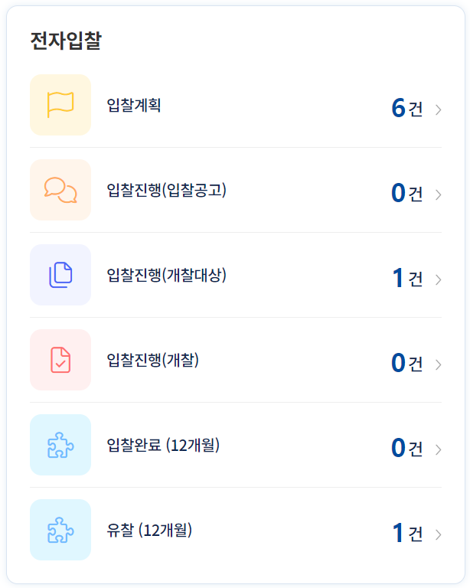 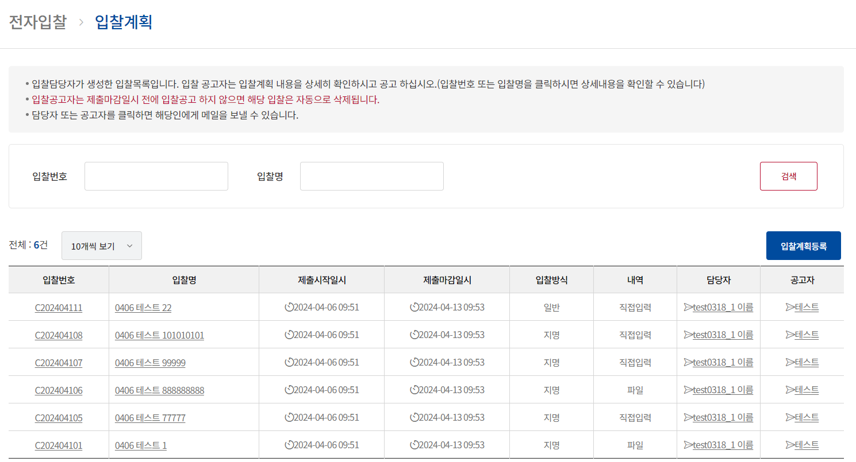 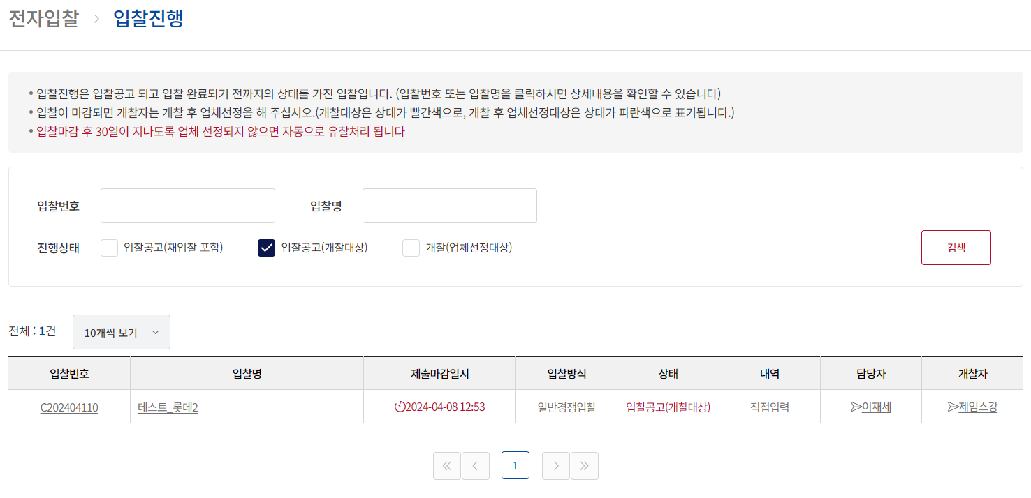 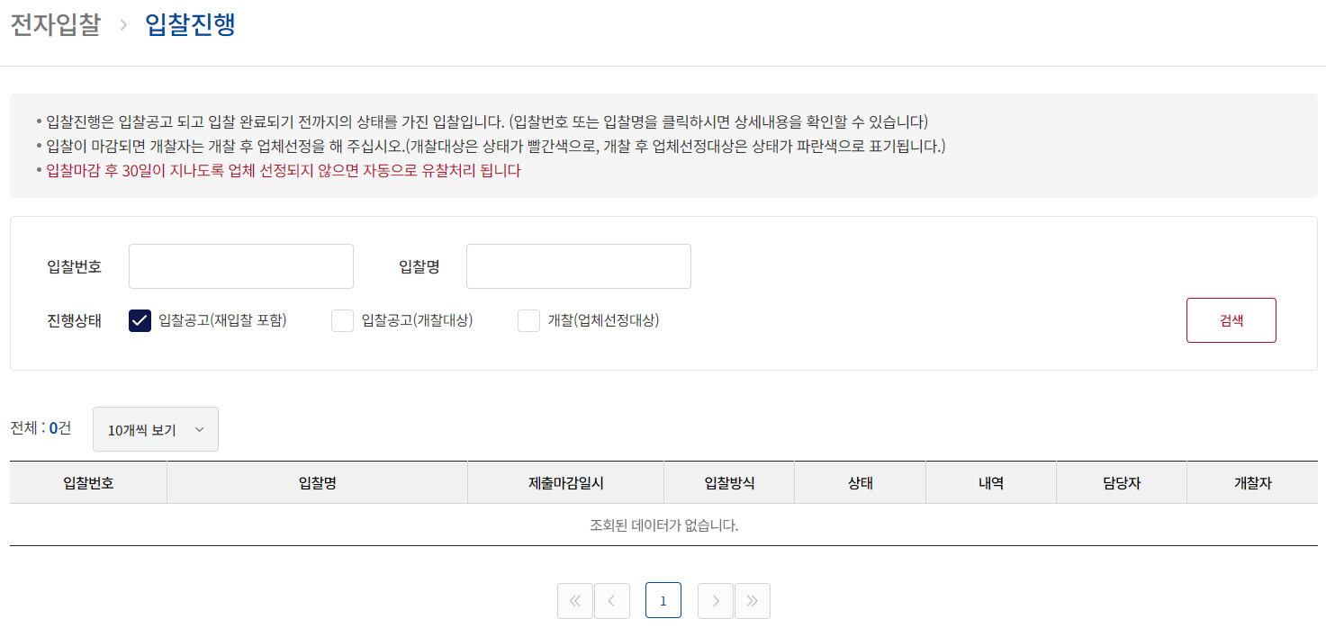 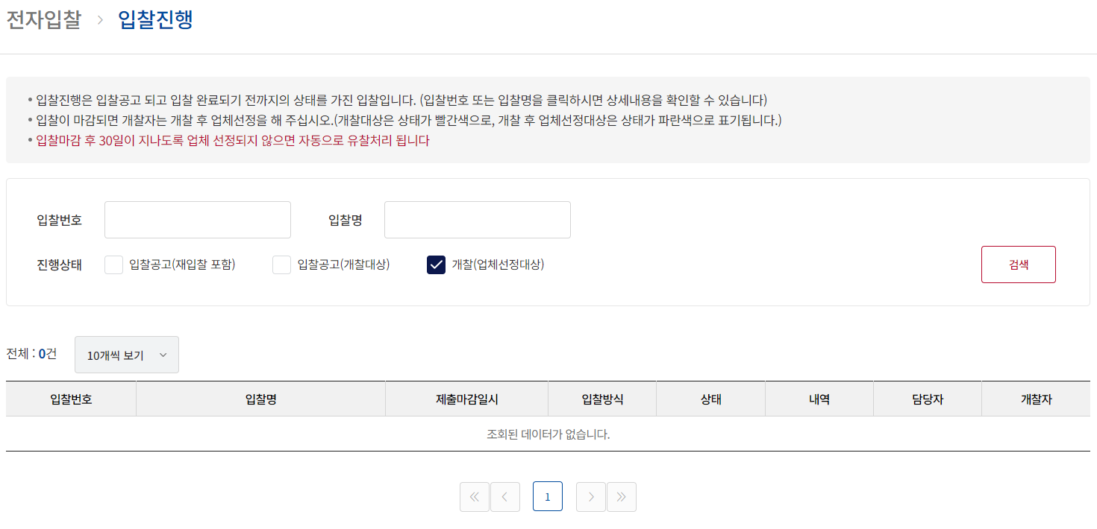 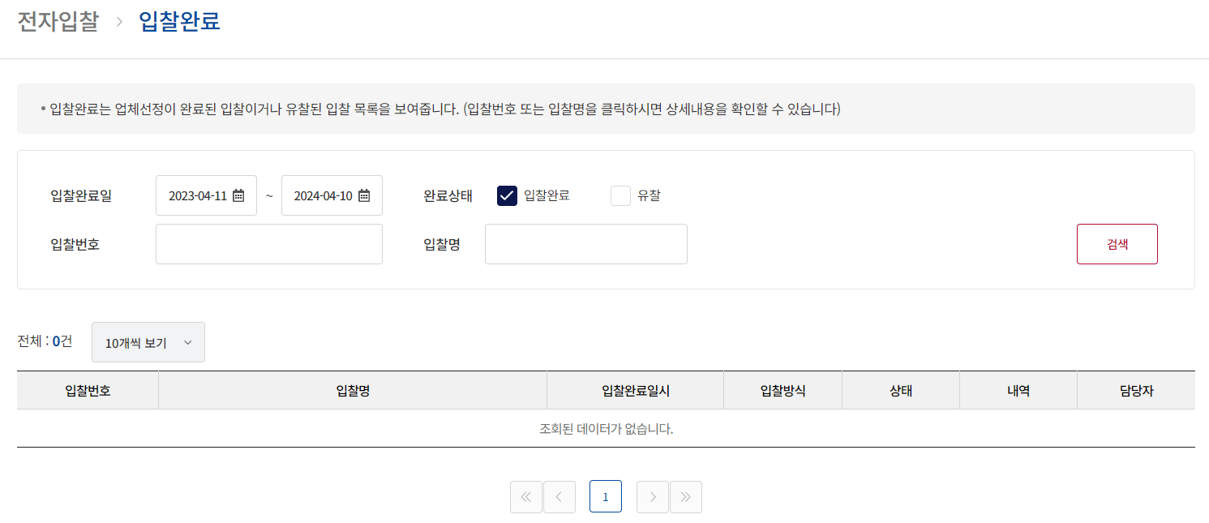 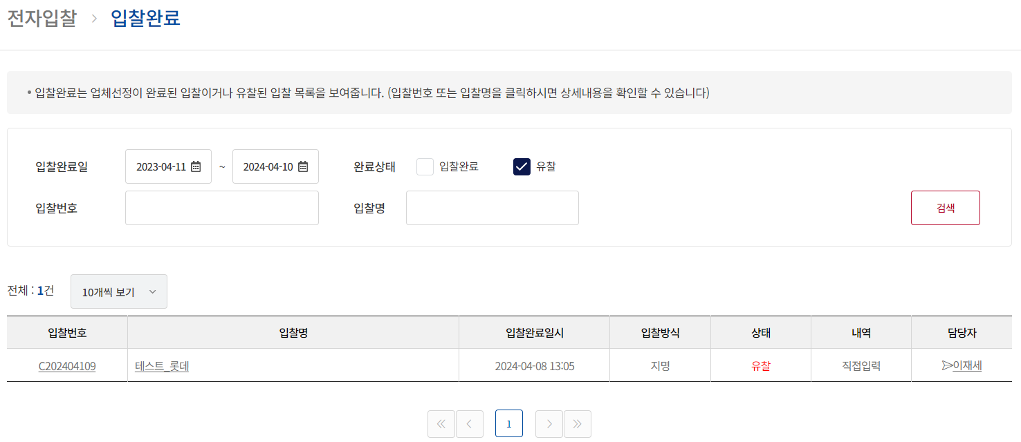
TST_05_005 | 메인 페이지 | 메인 > 협력업체 건수 집계 및 화면 이동 확인 | 시스템 관리자 ID : test0318_1 PWD : 1111 | 메인 > 협력업체 > 미승인업체, 승인 업체, 삭제업체, 더보기 | 1. 협력업체의 건수가 맞는 지 확인 2. 협력업체의 각각 상태별 화면으로 이동하여 조회된 건의 개수와 정확한 건들이 조회되었는지 확인 | 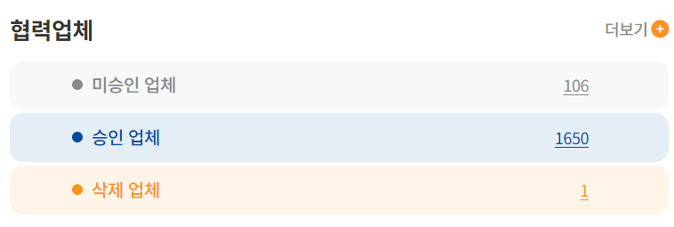 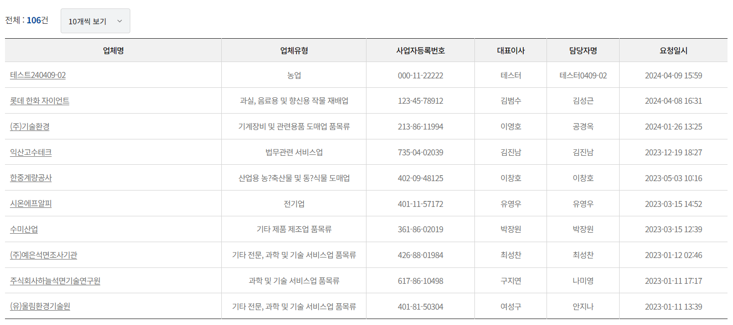 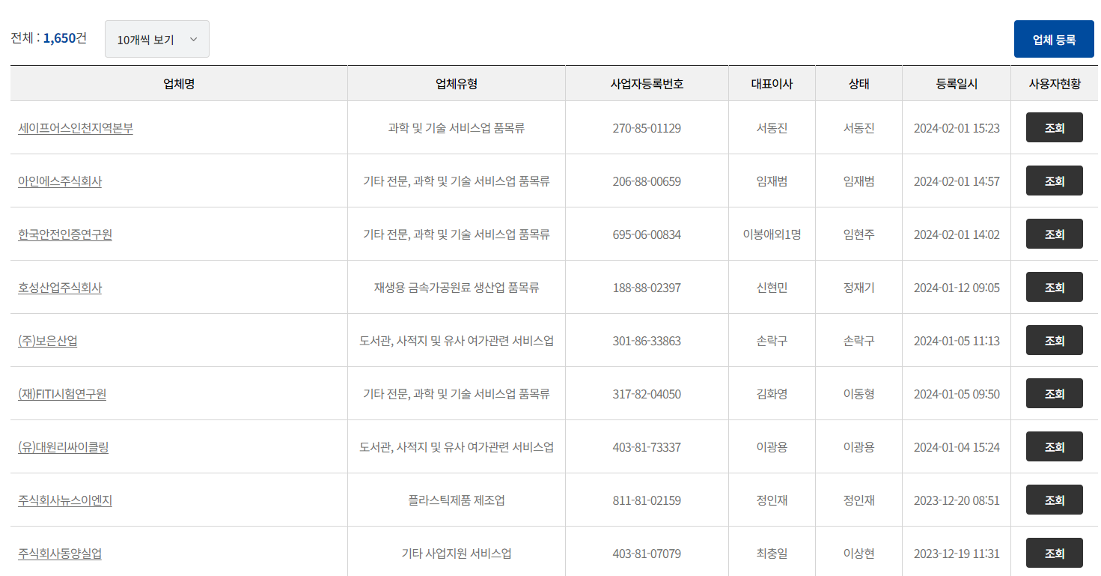 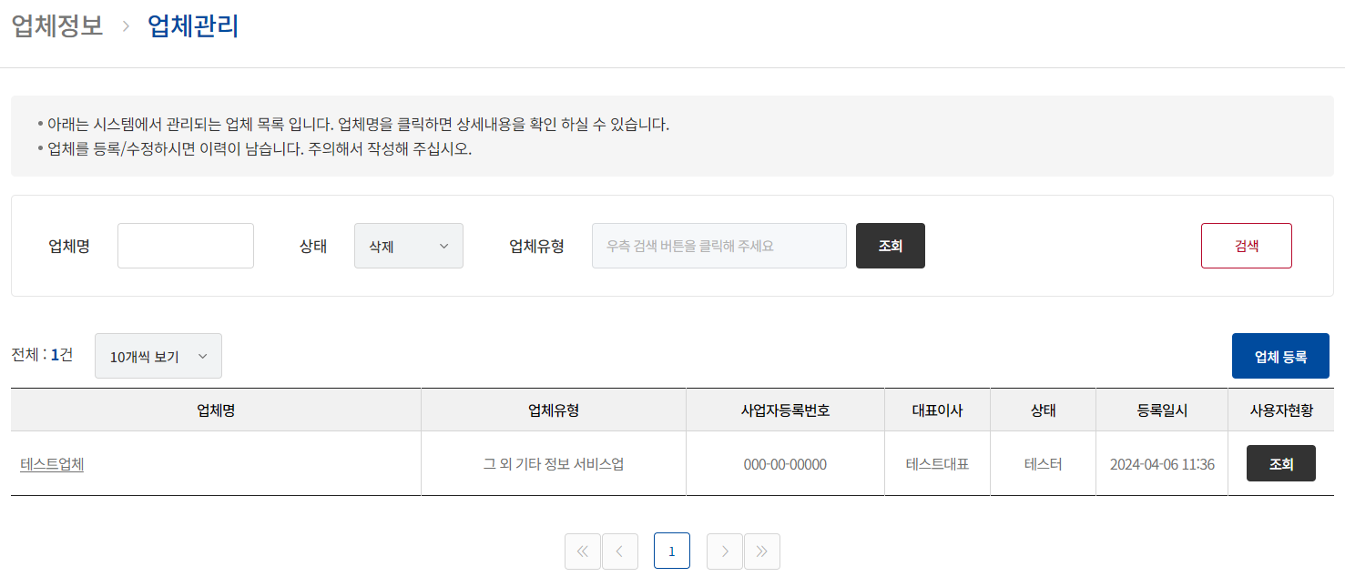
TST_05_006 | 메인 페이지 | 메인 > 공지사항 | 시스템 관리자 ID : test0318_1 PWD : 1111 | 메인 > 공지사항, 더보기 | 1. 공지사항 리스트 확인 2. 공지사항 상세 팝업 확인 3. 공지사항 더보기 했을때 화면이동 확인 4. 공지사항 상세 팝업에 첨부파일 다운로드 확인 5. 공지사항 상세 팝업 시, 조회수 변경 확인 | 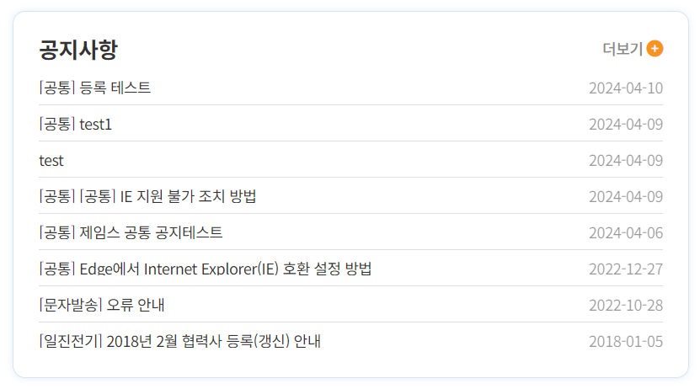 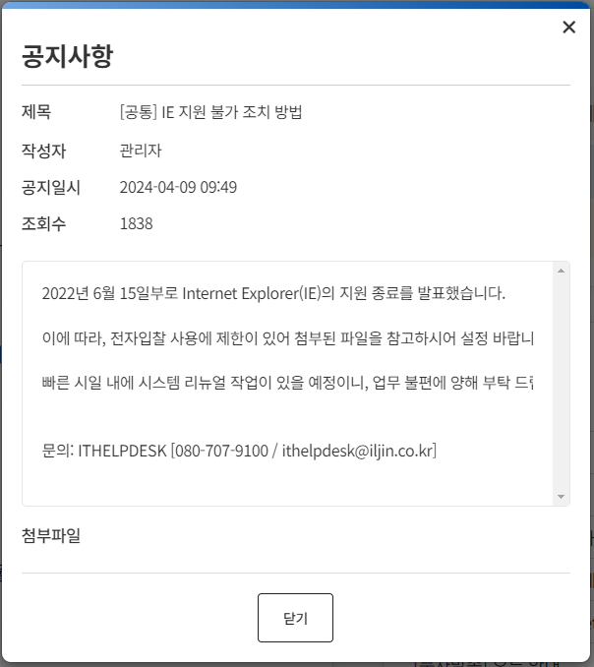 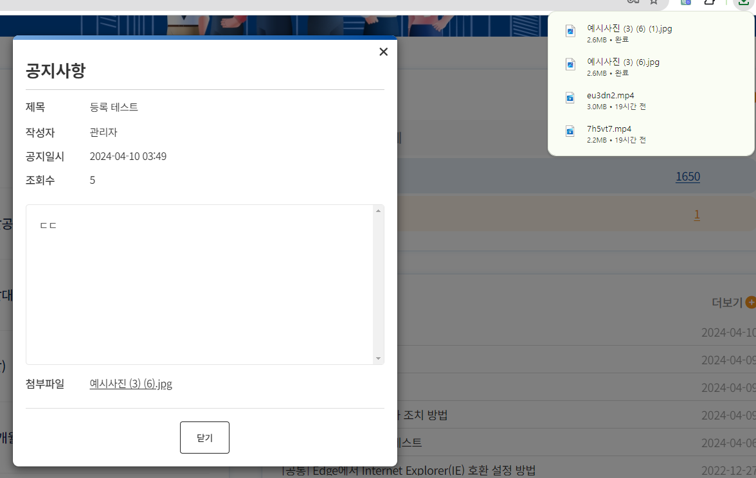

6. 협력사 메인
시험ID | 시험항목 | 시험목적 | 테스트 계정 정보 | 시험절차 | 시험내역 | 시험결과내역 | 시험결과
TST_06_001 | 계열사 메인 | 사이트 헤더에 있는 개인정보 수정 기능 확인 | ID : lottegiant PWD : test#123 | 메인 > 헤더 > 사용자명 클릭 > 개인정보 수정 | 1. 비밀번호 확인 기능 확인 2. 필수 입력 사항 벨리데이션 확인 3. 수정되는 지 확인 | 기존 데이터 USER_ID |CUST_CODE|USER_PWD |USER_NAME|USER_TEL |USER_HP |USER_EMAIL |USER_TYPE|USER_BUSEO|USER_POSITION|CREATE_USER|CREATE_DATE |UPDATE_USER|UPDATE_DATE |PWD_CHG_DATE |USE_YN| ----------+---------+------------------------------------------------------------+---------+-----------+-----------+--------------------------+---------+----------+-------------+-----------+-----------------------+-----------+-----------------------+-----------------------+------+ lottegiant| 7024|$2a$10$6RWHtoI.63fDoLpRJD8GNuhnrNUY8rQsrICR4o5ZEh8TUmtneBuU2|김성근 |01077773528|01077773528|destiny09090@bitcube.co.kr|1 |11번타자 |투수 | |2024-04-08 16:31:10.000| |2024-04-08 16:31:10.000|2024-04-08 16:31:10.000|Y | 변경 후 데이터 USER_ID |CUST_CODE|USER_PWD |USER_NAME|USER_TEL |USER_HP |USER_EMAIL |USER_TYPE|USER_BUSEO|USER_POSITION|CREATE_USER|CREATE_DATE |UPDATE_USER|UPDATE_DATE |PWD_CHG_DATE |USE_YN| ----------+---------+------------------------------------------------------------+---------+-------------+-------------+----------------------+---------+----------+-------------+-----------+-----------------------+-----------+-----------------------+-----------------------+------+ lottegiant| 7024|$2a$10$6RWHtoI.63fDoLpRJD8GNuhnrNUY8rQsrICR4o5ZEh8TUmtneBuU2|김성근 |010-1133-4466|010-7799-4466|destiny09090@naver.com|1 |종신 |감독 | |2024-04-08 16:31:10.000| |2024-04-08 16:31:10.000|2024-04-08 16:31:10.000|Y |
TST_06_002 | 헤더 기능 | 사이트 헤더에 있는 비밀번호 변경 기능 확인 | ID : lottegiant PWD : test#123 | 메인 > 헤더 > 사용자명 클릭 > 비밀번호 변경 | 1. 비밀번호 확인 기능 확인 2. 비밀번호 정규식 확인 3. 변경된 비밀번호로 로그인되는지 확인 | 기존 데이터 USER_ID |USER_PWD | ----------+------------------------------------------------------------+ lottegiant|$2a$10$6RWHtoI.63fDoLpRJD8GNuhnrNUY8rQsrICR4o5ZEh8TUmtneBuU2| 변경 후 데이터 USER_ID |USER_PWD | ----------+------------------------------------------------------------+ lottegiant|$2a$10$XafCqVjF.xjDGK90arpCqeBIyworKFpDZhUDNNLiBcBsqEk2RnL0S|
TST_06_003 | 헤더 기능 | 사이트 헤더에 있는 로그아웃 기능 확인 | ID : lottegiant PWD : test#123 | 메인 > 헤더 > 사용자명 클릭 > 로그아웃 | 1. 로그아웃 기능 확인 2. 새로고침했을 경우 로그인 화면으로 이동하는지 확인 | 로그아웃 후 새로고침해도 로그인 화면인 점 확인
TST_06_004 | 메인 페이지 | 메인 > 전자입찰 건수 집계 및 화면 이동 확인 | ID : lottegiant PWD : test#123 | 메인 > 전자입찰 > 입찰공고, 투찰한 입찰, 낙찰확인대상, 낙찰(12개월), 비선정(12개월) | 1. 로그인한 협력사의 전자입찰 건수가 맞는지 체크 2. 전자입찰의 각각 상태별 화면으로 이동해서 조회된 건의 개수와 정확한 건들이 조회되었는지 확인 | 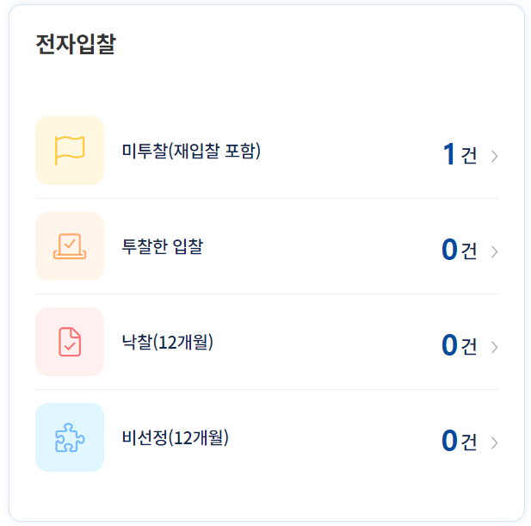 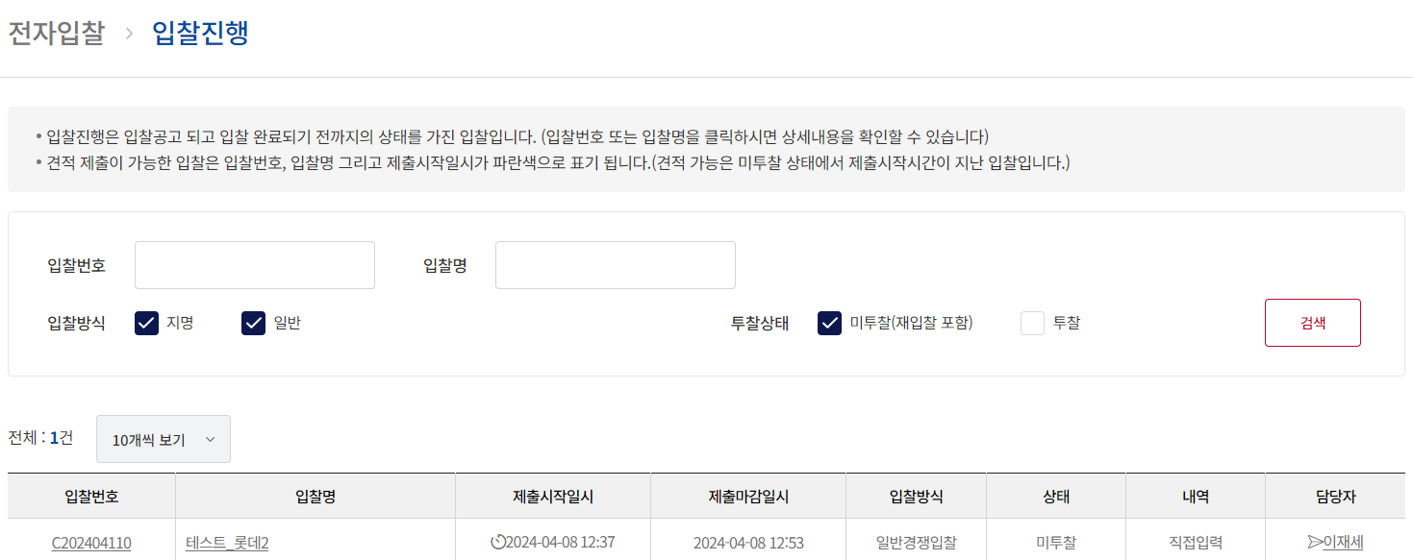 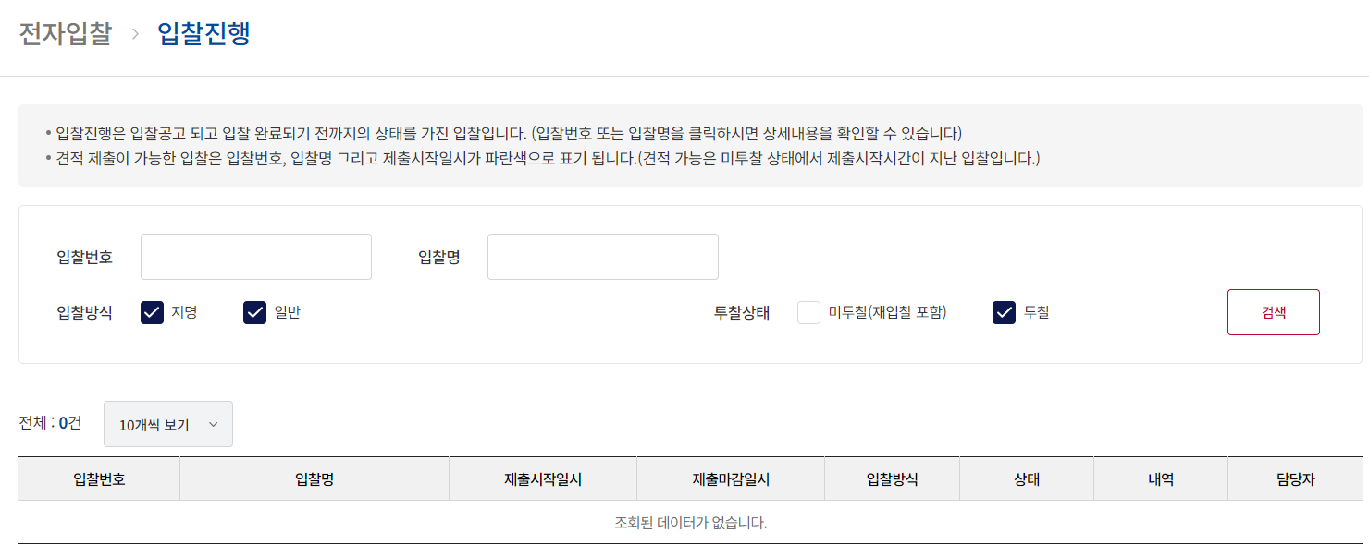 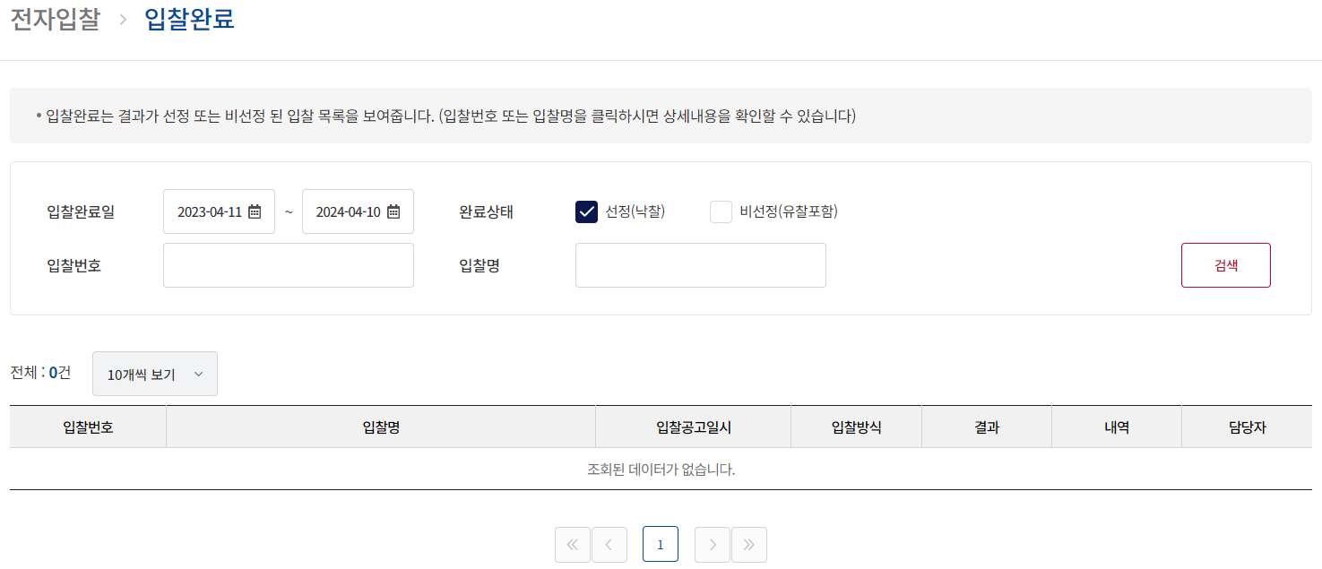 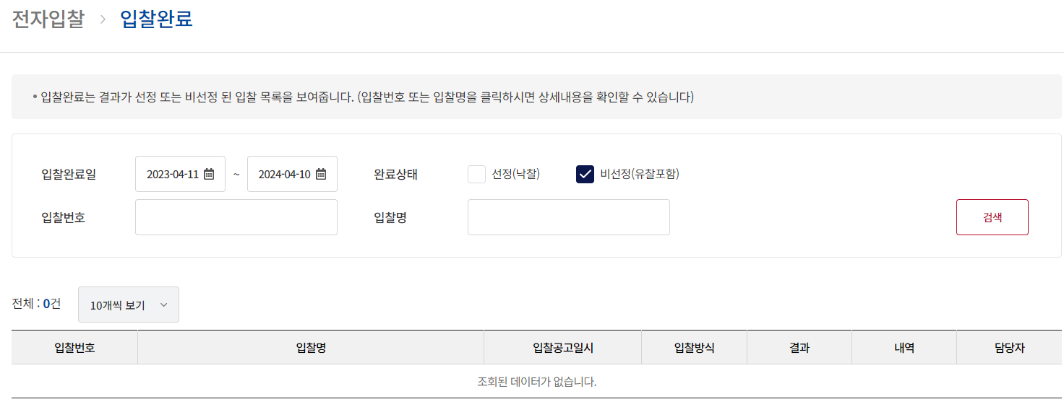
TST_06_005 | 메인 페이지 | 메인 > 입찰완료 건수 집계 및 화면 이동 확인 | ID : lottegiant PWD : test#123 | 메인 > 입찰완료(12개월) > 공고되었던 입찰, 투찰했던 입찰, 낙찰된 입찰, 더보기 | 1. 협력업체의 입찰완료 2. 협력업체의 각각 상태별 화면으로 이동하여 조회된 건의 개수와 정확한 건들이 조회되었는지 확인 | 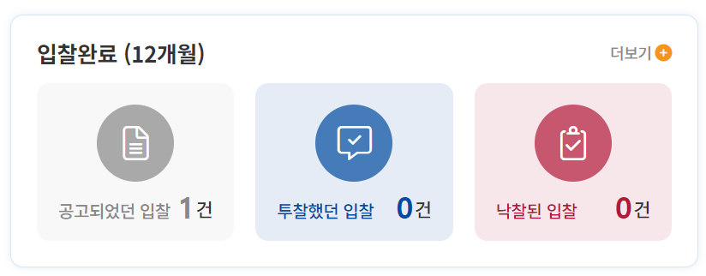 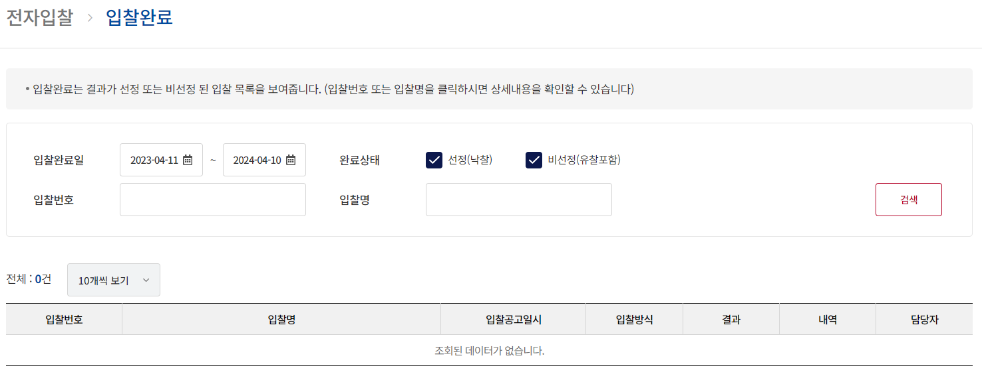 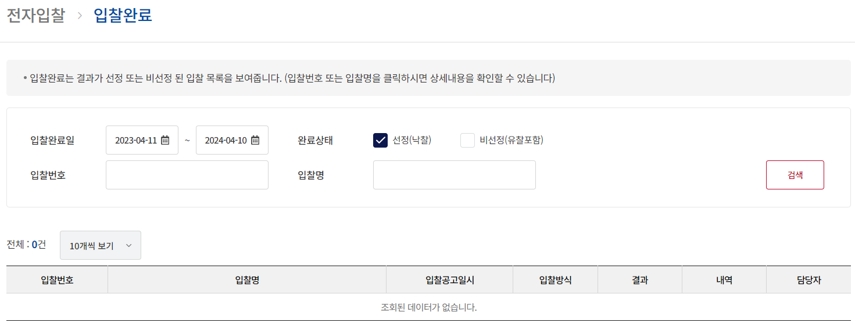
TST_06_006 | 메인 페이지 | 메인 > 공지사항 | ID : lottegiant PWD : test#123 | 메인 > 공지사항 | 1. 공지사항 리스트 확인 2. 공지사항 상세 팝업 확인 3. 공지사항 더보기 했을때 화면이동 확인 4. 공지사항 상세 팝업에 첨부파일 다운로드 확인 5. 공지사항 상세 팝업 시, 조회수 변경 확인 | 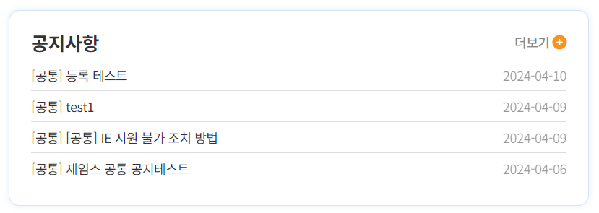 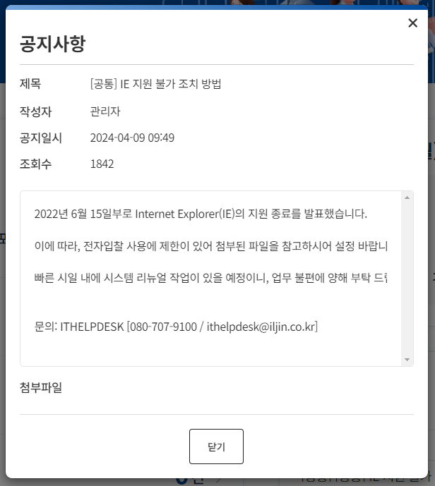 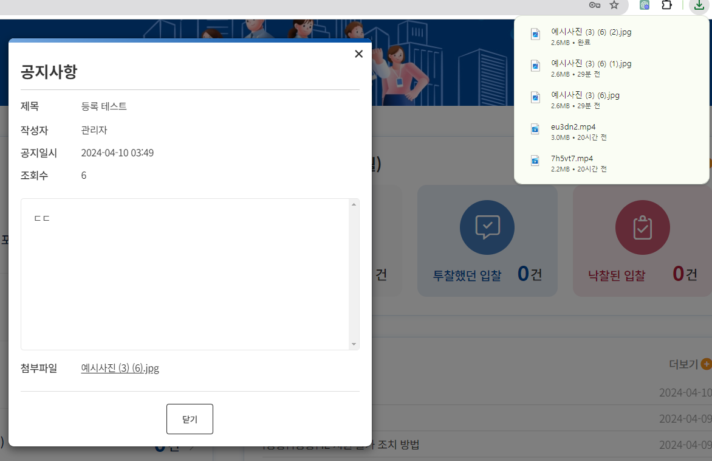

7. 공지사항
시험ID | 시험항목 | 시험목적 | 테스트 계정 정보 | 시험절차 | 시험내역 | 시험결과내역 | 시험결과
TST_07_001 | 공지사항 | 공지사항에 대한 기능 확인 | 시스템 관리자 ID : test0318_1 PWD : 1111 각사관리자 ID : gaksa01 PWD : test#123 | 공지 > 공지사항 | 1. 공지사항 리스트 확인 2. 공지사항 상세 확인 3. 공지사항 상세 수정 확인 4. 공지사항 등록 확인 및 첨부파일 등록 확인 5. 공지사항 첨부파일 다운로드 확인 6. 공지사항 상세 확인 시 조회수 변경 확인 | 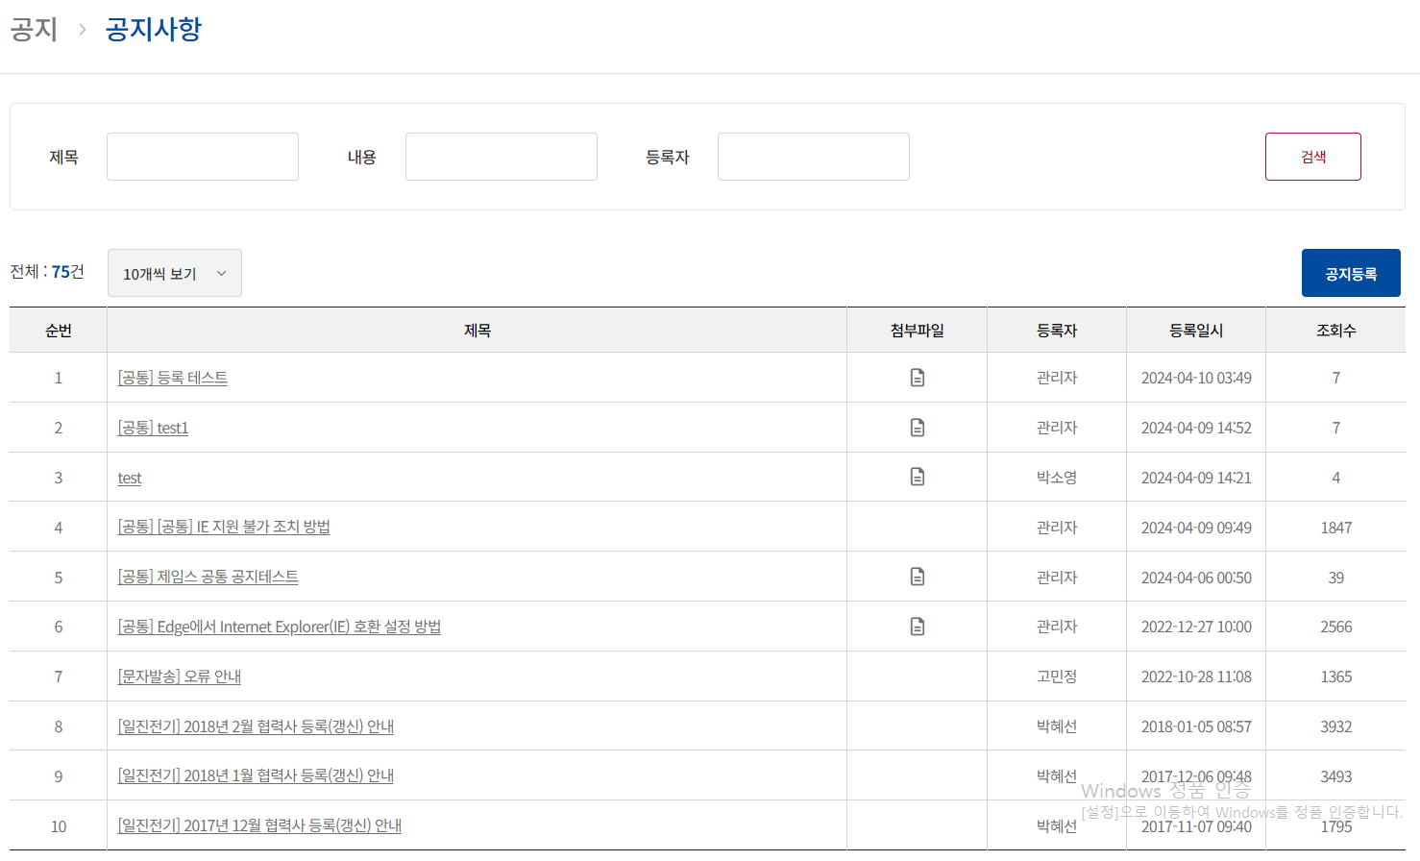 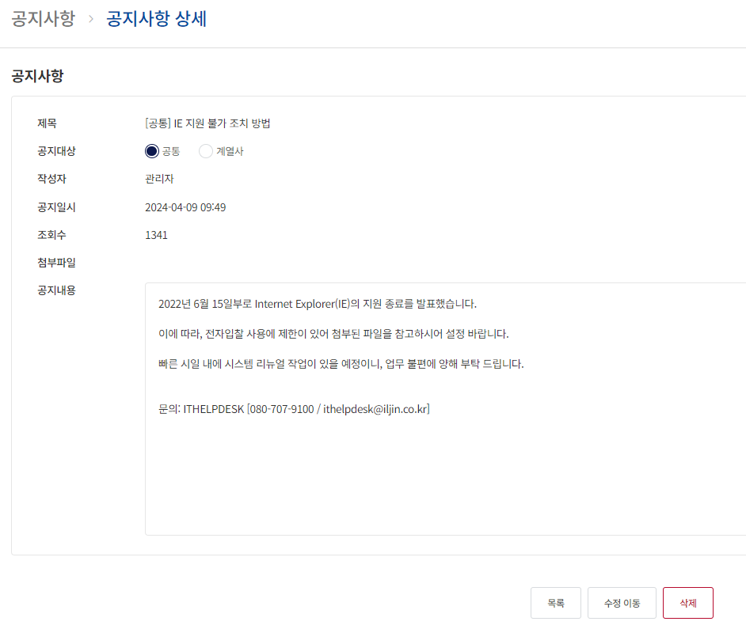 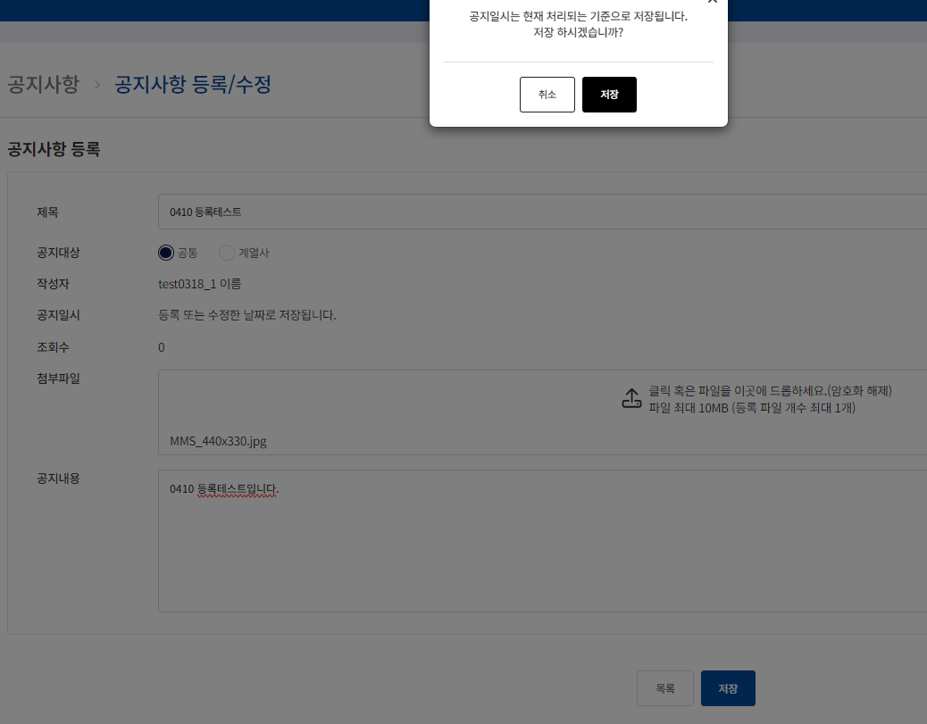 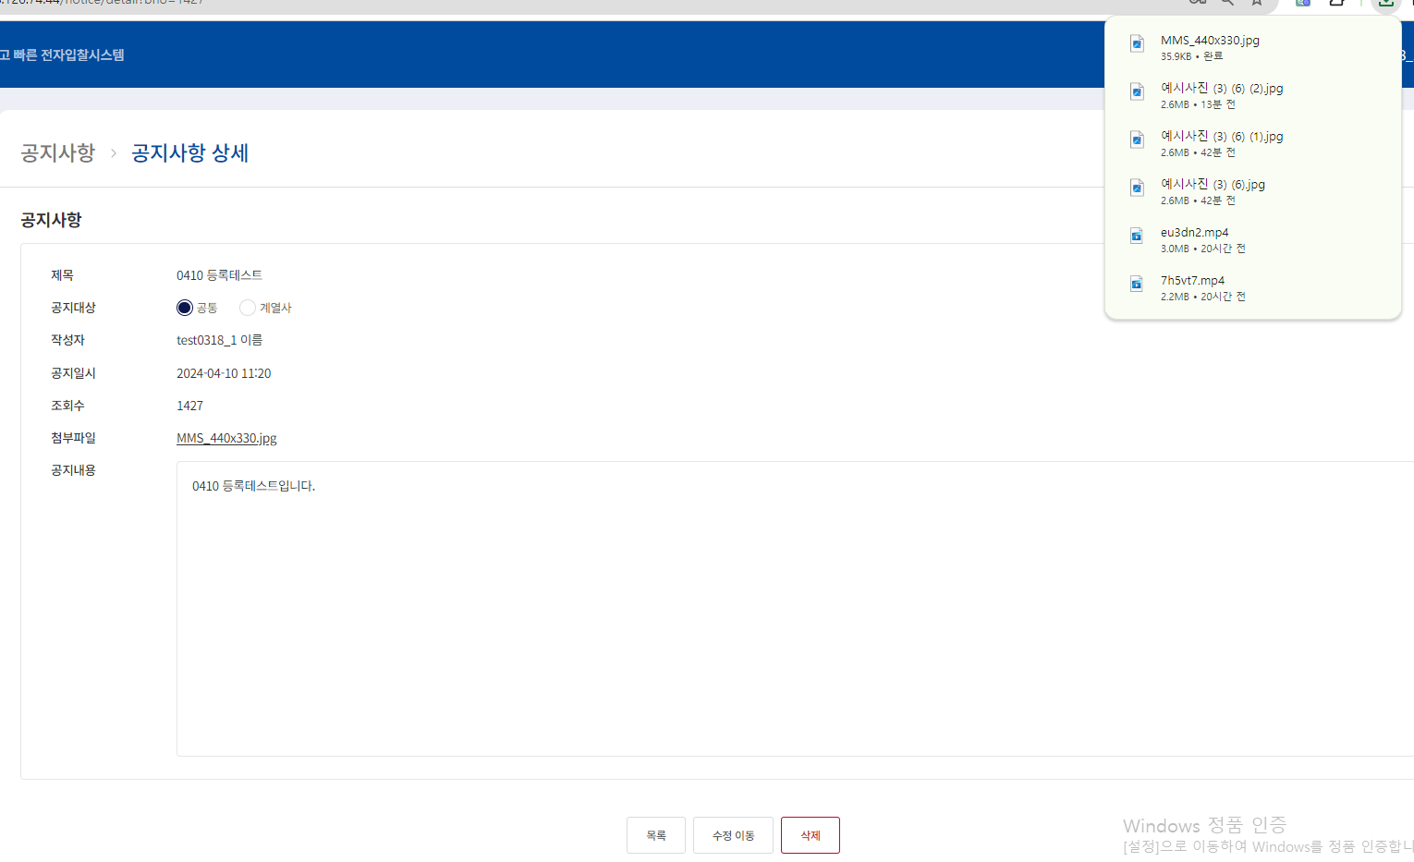 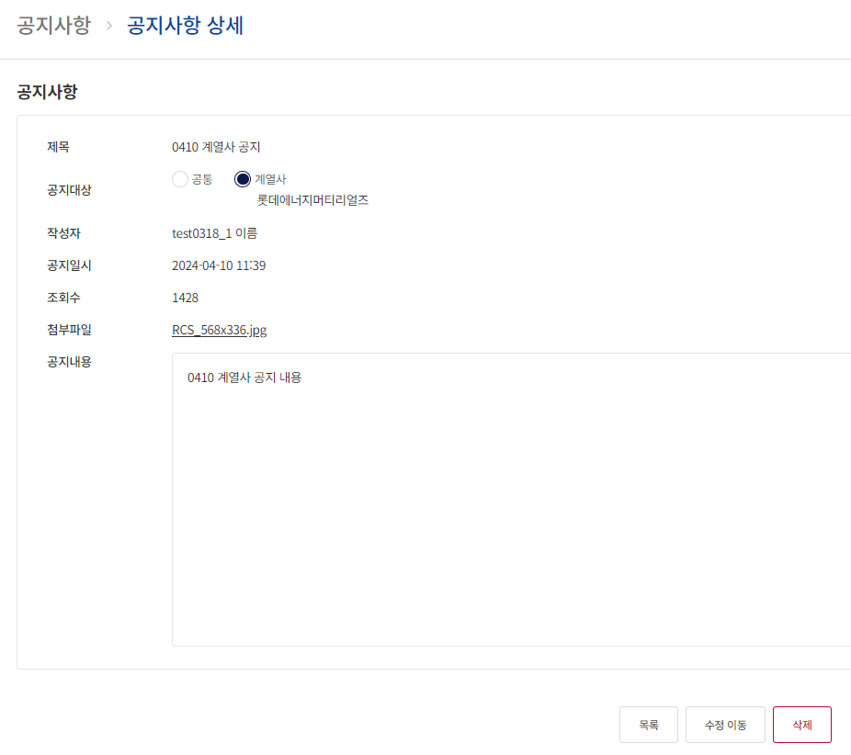
TST_07_002 | 공지사항 | 공지사항에 대한 기능 확인 | 협력사(롯데에너지머티리얼즈) ID : lottegiant PWD : test#123 | 공지 > 공지사항 | 1. 공지사항 리스트 > 로그인한 계열사 확인하여 맞는지 확인 2. 공지사항 상세 확인 및 첨부파일 다운로드 확인 3. 공지사항 상세 확인 시 조회수 변경 확인 | 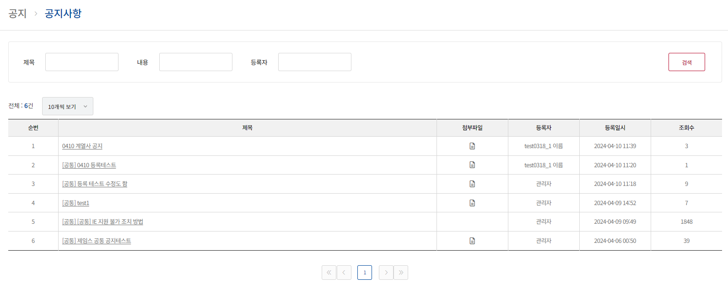 

8. FAQ
시험ID | 시험항목 | 시험목적 | 테스트 계정 정보 | 시험절차 | 시험내역 | 시험결과내역 | 시험결과
TST_08_001 | FAQ | FAQ 기능 확인 | 시스템 관리자 ID : test0318_1 PWD : 1111 | 공지 > FAQ | 1. 시스템관리자 로그인 2. FAQ 리스트 확인 3. FAQ 등록, 수정, 삭제 확인 | 

